2x2
Metodo de Cramer |  |  |  | Comprobacion en Matlab
Alejandro Velazquez Torres

Metodo de Cramer 2x2
$$2x+5y=3$$
$$3x+7y=2$$

x | y
2 | 5 | 3
3 | 7 | 2
 |  |  | Respuesta
Det S | -1
$$x=\frac{∆x}{∆s}=\frac{11}{−1}=−11$$
3 | 5
2 | 7

$$y=\frac{∆y}{∆s}=\frac{−5}{−1}=5$$
Det X | 11

2 | 3
3 | 2

Det Y | -5

3x3
$$x=\frac{∆x}{∆s}=\frac{24}{6}=4$$
Metodo de Cramer |  |  |  | Respuesta
Alejandro Velazquez Torres

Metodo de Cramer 2x2
$$2x+1y−3z=0$$
$$4x+5y+1z=8$$
$$y=\frac{∆y}{∆s}=\frac{−12}{6}=−2$$

$$−2x−1y+4z=2$$

$$z=\frac{∆z}{∆s}=\frac{12}{6}=2$$
x | y | z
2 | 1 | -3 | 0
4 | 5 | 1 | 8
-2 | -1 | 4 | 2
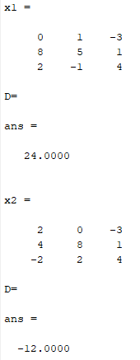
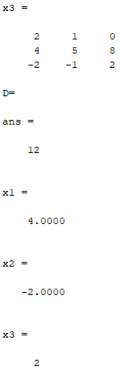
 |  |  |  |  | Comprobacion en Matlab
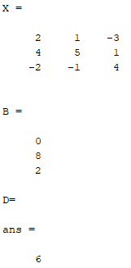
2 | 1 | -3
4 | 5 | 1
-2 | -1 | 4
2 | 1 | -3
4 | 5 | 1

Det S | 6

0 | 1 | -3 | 0 | 1
8 | 5 | 1 | 8 | 5
2 | -1 | 4 | 2 | -1

Det X | 24

2 | 0 | -3
4 | 8 | 1
-2 | 2 | 4
2 | 0 | -3
4 | 8 | 1

Det S | -12

2 | 1 | 0 | 2 | 1
4 | 5 | 8 | 4 | 5
-2 | -1 | 2 | -2 | -1

Det X | 12

4x4
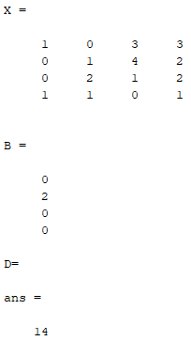
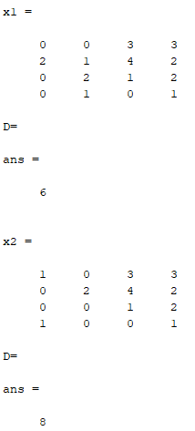
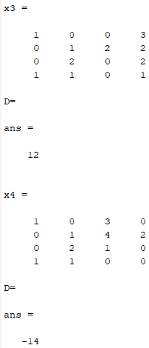
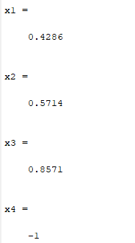
$$x+3z+3w=0$$
$$y+4z+2w=2$$
Metodo de Cramer
Alejandro Velazquez
x | y | z | w
1 | 0 | 3 | 3 | 0
$$2y+z+2w=0$$
0 | 1 | 4 | 2 | 2
$$x+y+w=0$$
0 | 2 | 1 | 2 | 0
1 | 1 | 0 | 1 | 0
Comprobacion en Matlab

